Introductie
Introductie

Inleiding
Het ministerie van Ministerie van Binnenlandse Zaken en Koninkrijksrelaties (BZK) wil het verduurzamen van woningen in de gebouwde omgeving versnellen om de klimaatdoelen te halen. Hiervoor moet een duurzame woning voor iedereen binnen handbereik komen. Daarom biedt het Nationaal Warmtefonds (NWF) verantwoorde en betaalbare financiering voor de verduurzaming van woningen. Voor huishoudens met een verzamelinkomen in 2023 tot 48 625 euro is er zelfs de mogelijkheid om een lening aan te gaan met 0% rente gedurende de gehele looptijd van de lening. Deze 0%-lening is geïntroduceerd op 1 november 2022. BZK wil inzicht in de effectiviteit van dit nieuwe financieringsinstrument voor een rechtvaardige energietransitie en wil verder evalueren hoe het gebruik hiervan zou veranderen wanneer de gehanteerde inkomensgrens zou worden verhoogd tot 55 000 of 60 000 euro.
Daarom heeft BZK het CBS gevraagd om tabellen en grafieken te maken die meer inzicht geven in het gebruik van NWF-leningen en waarmee, onder bepaalde aannames, een schatting gemaakt kan worden van het gebruik van de 0%-regeling ten opzichte van een reguliere NWF-lening. Het gaat om de volgende drie tabellen: - Tabel 1 toont het gebruik van het Warmtefonds en de 0%-regeling naar achtergrondkenmerk, waaronder inkomen, per jaar. Het doel van deze tabel is om inzicht te krijgen vanuit welke huishoudens en woningen relatief veel of juist weinig gebruik wordt gemaakt van het NWF. - Tabel 2 toont het aandeel aanvragen van het Warmtefonds voor huishoudens boven en onder de inkomensgrens per maand voor en na invoering van de 0%-lening. Het doel van deze tabel is om te zien of het aantal NWF-aanvragen binnen de doelgroep van de 0%-lening verandert na invoering van het 0%-tarief, ten opzichte van de huishoudens die hiervoor niet in aanmerking komen. - Tabel 3 toont het aandeel aanvragen van het Warmtefonds voor huishoudens boven en onder de inkomensgrens per gedetailleerde inkomensgroep, alleen over de periode na invoering van de 0%-lening. Het doel van deze tabel is om te zien of er na invoering van het 0%-tarief een verschil is tussen de aanvragen van huishoudens met een inkomen net onder of boven de inkomensgrens.
Voor Tabellen 2 en 3 geldt dat de cijfers mogelijk beïnvloed worden door andere verschillen tussen de twee groepen dan periode (Tabel 2) of inkomen (Tabel 3), zoals het soort woning dat de verschillende groepen bezitten. Daarom hebben we voor deze tabellen ook gecorrigeerde cijfers uitgerekend, waarbij rekening is gehouden met relevante achtergrondkenmerken.

Tabel 1
Deze tabel toont het totale aantal huishoudens dat in aanmerking komt voor een NWF-lening, het aantal toegekende leningen, het aantal toegekende leningen met 0% rente, het gemiddelde aantal huishoudens met een lening, en het gemiddelde aantal huishoudens met een 0%-lening. Deze waardes worden per jaar weergegeven, zowel totaal als uitgesplitst naar achtergrondkenmerken van het huishouden of de woning. Het gaat om de volgende kenmerken: verzamelinkomen, gestandaardiseerd besteedbaar huishoudinkomen, financieel vermogen, type huishouden, woningtype, bouwperiode en WOZ-waarde van de woning.
Bij huishoudens die in aanmerking komen voor een NWF-lening gaat het om bewoonde koopwoningen met beschikbare inkomensgegevens over 2021 (zie: Populatie op tabblad Toelichting). Voor de 0%-lening is er de aanvullende eis dat het verzamelinkomen in 2021 lager was dan 43 602,13 euro.
Door in Tabel 1 het relatieve aantal huishoudens met een lening (kolom F en G) te vergelijken tussen categorieën, kan bekeken worden welke groepen relatief veel of weinig NWF-leningen afnemen. Het blijkt dan vooral te gaan om huishouden met een hoog inkomen, vermogen tot 100 duizend euro, huishoudens met kinderen, geen meergezinswoningen en bouwperiodes tussen de 1945 en 1995.
Figuur 1.1 toont het aandeel huishoudens dat een NWF-lening aanvraagt (per 100 000) naar inkomensgroep. In de figuur is duidelijk te zien dat de hogere inkomens meer leningen afnemen, met het hoogste aandeel leningen onder huishoudens met een verzamelinkomen tussen de 65 en 100 duizend euro. In 2021 vroegen huishoudens uit de twee hoogste inkomensgroepen 3 tot 5 keer vaker een NWF-lening aan dan huishoudens met een verzamelinkomen tot 25 duizend euro, en in 2022 was dat 5 tot 6 keer vaker. In 2023 vragen de hoogste twee inkomensgroepen 2 tot 3 keer vaker een NWF-lening aan, waarmee het verschil duidelijk kleiner is dan in eerdere jaren.

Figuur 1.1
Huishoudens met een NWF-lening (per 100 000 huishoudens) naar verzamelinkomen in 2021, 2021-2023
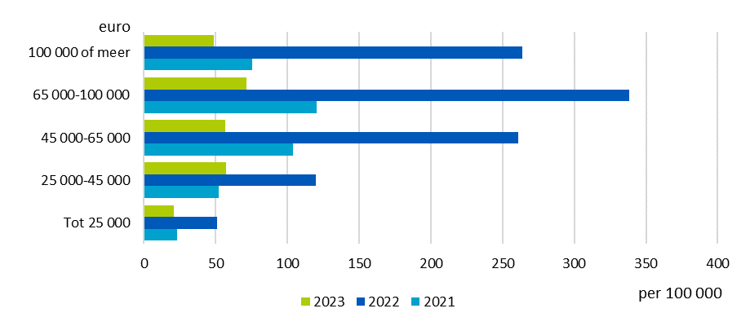

Tabel 2
Deze tabel toont het aantal en aandeel leningen per maand, apart voor huishoudens onder of boven de inkomensgrens voor het 0%-tarief. Het doel van deze tabel is om inzicht te geven in hoe het aantal aanvragen per maand zich ontwikkelt voor en na de invoering van het 0%-tarief, voor huishoudens onder en boven de inkomensgrens.
Figuur 2.1 toont het aantal leningen per maand voor huishoudens onder en boven de inkomensgrens. Net als in Figuur 1 is te zien dat de hogere inkomens meer leningen aanvragen, aangezien de lijn voor de inkomens boven de inkomensgrens in alle periodes hoger ligt. Verder is er een duidelijke stijging te zien in beide grafieken in maart 2022, toen de energieprijzen stegen. Tot slot is er vanaf november 2022, toen het 0%-tarief werd ingevoerd, een sterke stijging bij de inkomens onder de grens maar niet of nauwelijks bij de hogere inkomens.

Figuur 2.1
Huishoudens met een NWF-lening (per 100 000 huishoudens) per maand, januari 2021-februari 2023
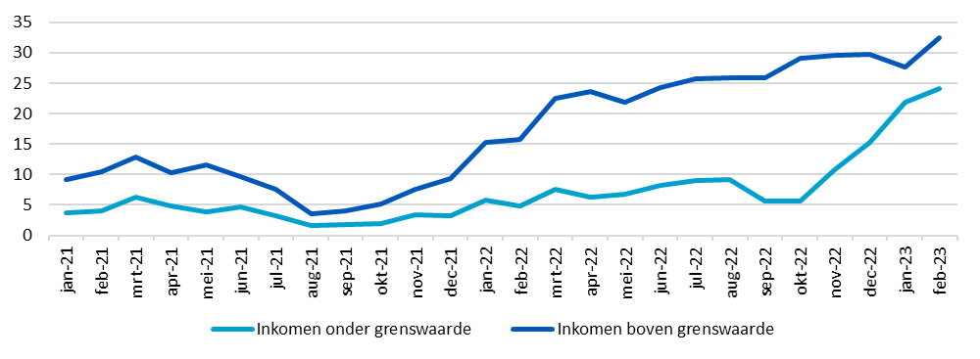

Figuur 2.2 toont dezelfde cijfers als Figuur 2.1, alleen is de schaal van de grafieken zodanig aangepast dat het deel tot en met september 2022 zo veel mogelijk gelijk valt. Het is duidelijk dat de lijnen van beide grafieken in deze periode min of meer gelijk lopen tot en met augustus 2022. Dit betekent dat hoewel lagere inkomens minder aanvragen doen, het aandeel aanvragen per maand evenveel stijgt of daalt onder beide inkomensgroepen. Vanaf september 2022, toen de introductie van de 0%-lening werd aangekondigd, lopen de grafieken uit elkaar: het aandeel NWF-leningen binnen de groep die in aanmerking komt voor het 0%-tarief daalt tijdelijk in september en oktober, maar neemt vanaf november sterk toe. Vanaf februari lijkt de grafiek te stabiliseren.
Stel dat je aanneemt dat de twee lijnen in Figuur 2.2 zonder introductie van het 0%-tarief vanaf september 2022 hetzelfde verloop hadden gehad (Let wel: dit is een aanname, en we kunnen niet zeggen of deze geldig is). Onder deze aanname kan je schatten wat het effect was op de introductie van de 0%-leningen op het aantal aanvragen, door het verschil tussen de twee lijnen in Figuur 2.2 uit te rekenen. Rekening houdend met de betrouwbaarheidsintervallen is dat een verschil van 4 tot 10 aanvragen per 100 000 huishoudens per maand in de periode november 2022-februari 2023.

Figuur 2.2
Huishoudens met een NWF-lening (per 100 000 huishoudens) per maand met twee assen en 95% betrouwbaarheidsinterval, januari 2021-februari 2023
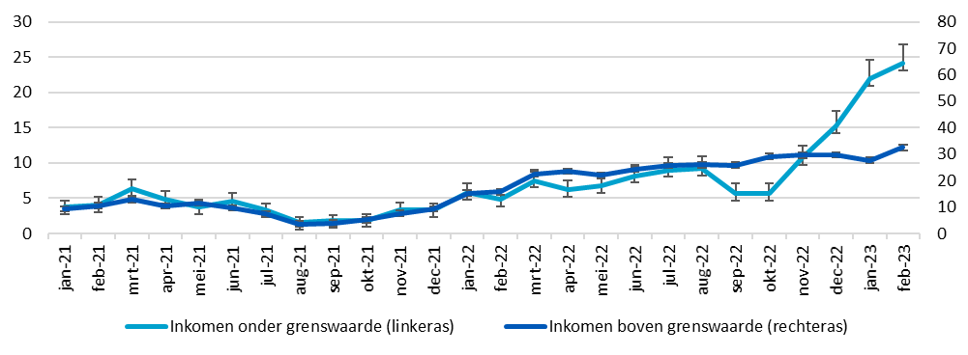
Figuur 2.3 toont vergelijkbare cijfers als Figuur 2.1, alleen hier is het aandeel aanvragen op verzoek van BZK gecorrigeerd voor de achtergrondkenmerken in Tabel 1 (behalve WOZ-waarde), vóór introductie van het 0%-tarief. De correctie zorgt er voor dat de twee lijnen nu over de periode januari 2021-oktober 2022 gemiddeld gezien even hoog liggen, en elkaar snijden in het midden (bij januari 2022). Het verloop in de tijd (ofwel de vorm van de lijnen) is hier echter even slecht vergelijkbaar als in Figuur 2.1. De correctie helpt daarmee niet bij de interpretatie van de cijfers.

Figuur 2.3
Gecorrigeerd aandeel huishoudens met een NWF-lening (per 100 000 huishoudens) per maand en 95%-betrouwbaarheidsinterval, januari 2021-februari 2023
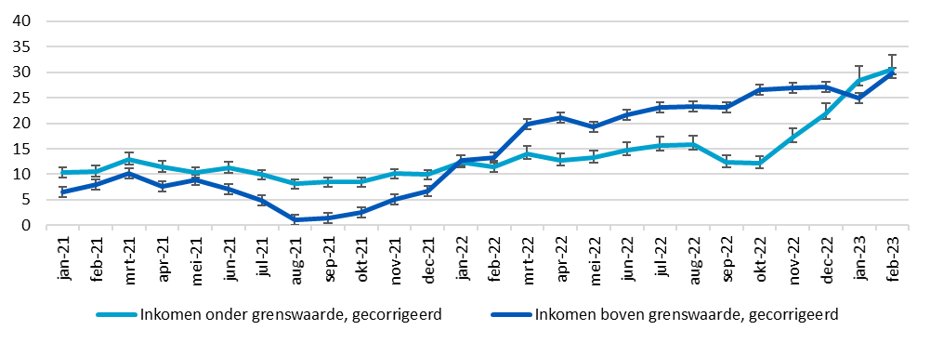

Tabel 3
Deze tabel toont het aandeel aanvragen per inkomenscategorie voor huishoudens onder en boven de inkomensgrens voor een 0%-lening, over de periode na invoering van het 0%-tarief. Het doel van deze tabel is meer inzicht te krijgen in het aandeel NWF-aanvragen voor huishoudens onder en boven de inkomensgrens.
Figuur 3.1 toont het aandeel aanvragen voor een NWF-lening per inkomenscategorie, voor huishoudens onder en boven de inkomensgrens voor een 0%-lening. Naast het gewone gemiddelde is voor elke inkomensgroep ook een gemiddelde berekend dat gecorrigeerd is voor het soort woning.
In deze Figuur is wederom te zien dat het aandeel huishoudens dat een aanvraag doet groter is bij de hogere inkomensgroepen. Het beeld is hier echter genuanceerder. Ten eerste is te zien dat het verschil in NFW-aanvragen naar inkomen het grootst is tussen inkomens tot 25 duizend euro en inkomens vanaf 55 duizend euro. Onder de 25 duizend euro en boven de 65 duizend euro lijkt er nauwelijks sprake van een verband tussen het huishoudinkomen en het aandeel NWF-aanvragen.
Verder heeft de grafiek tussen 20 duizend en 60 duizend euro een zaagtandvorm: eerst een stijging, dan een scherpe dip, vervolgens weer een stijging. Een dergelijk patroon is wat je zou verwachten als een 0%-lening leidt tot meer leningen voor enkel de groep onder de grenswaarde, waarbij de diepte van de dip een indicatie zou kunnen zijn van de grootte van dit effect. Dit bestuderen we nader in Figuren 3.2 en 3.3.
Nota bene: in deze grafiek komt het interval 40-45 duizend euro in beide categorieën voor. Dat komt omdat de inkomensdrempel omgerekend naar inkomens van 2021 rond de 43 duizend euro ligt. Omdat het gaat om inkomens uit 2021 en niet de daadwerkelijke inkomen bij aanvraag, is de kans groot dat een huishouden onterecht bij 'Boven' of 'Onder' is ingedeeld. Om te voorkomen dat deze mogelijke onnauwkeurigheden in inkomen de uitkomsten vertekenen, laten we de categorie 40-45 duizend euro in de volgende grafieken weg.

Figuur 3.1
Huishoudens met een NWF-lening naar verzamelinkomen, augustus 2022-februari 2023
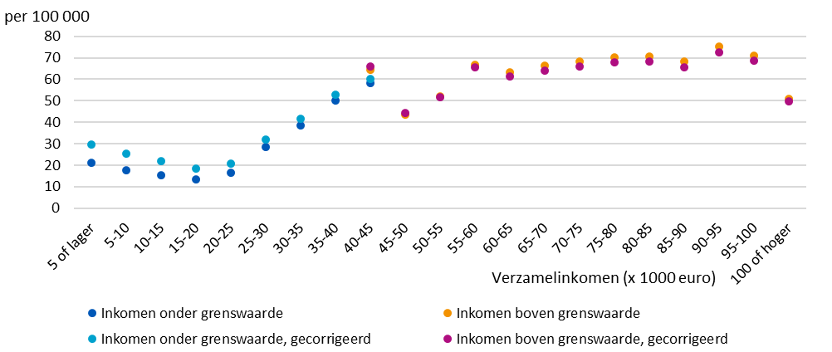

Figuren 3.2 en 3.3 tonen dezelfde gegevens als Figuur 3.1, maar dan met een paar aanpassingen. Ten eerste is gekozen voor de gecorrigeerde gemiddeldes. Verder is de categorie 40-45 duizend euro verwijderd, omdat deze niet betrouwbaar in te delen is in 'Boven' of 'Onder' de inkomensgrens. Ook zijn de categorieën 5 duizend euro of lager er 100 duizend euro of hoger verwijderd, omdat dit geen groepen zijn van 5 duizend euro zoals de andere categorieën. Verder zijn er betrouwbaarheidsintervallen toegevoegd. Tot slot zijn aan beide reeksen trendlijnen toegevoegd. In Figuur 3.2 is dat een lineaire trendlijn, en in Figuur 3.3. een kwadratische trendlijn.
Figuur 3.2 toon de gecorrigeerde gemiddeldes met betrouwbaarheidsintervallen en trendlijnen. Hoe ingewikkelder de trendlijn, des te meer onderliggende aannames. Daarom is hier in eerste instantie gekozen voor de meest eenvoudige trendlijn, namelijk lineair. In de grafiek is echter te zien dat deze rechte lijnen slecht aansluiten op de waarnemingen. In de statistieken hierover zien we terug deze inderdaad geen hoge voorspellende waarde hebben (ofwel de R2 is 68% en 67% respectievelijk). Omdat lineaire trendlijnen een matig beeld geven van de data, is in Figuur 3.3 gekeken naar kwadratische trendlijnen.

Figuur 3.2
Huishoudens met een NWF-lening naar verzamelinkomen, gecorrigeerd voor woningkenmerken, met 95% betrouwbaarheidsintervallen en lineaire trendlijn, november 2022-februari 2023
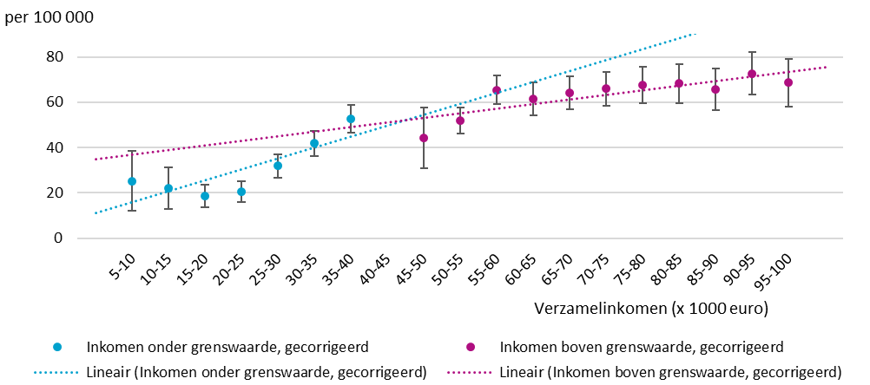

Figuur 3.3 toont dezelfde informatie als Figuur 3.2, maar nu met kwadratische trendlijnen. De kwadratische trendlijnen lijken redelijk goed te passen op de twee cijferreeksen, aangezien deze in de meeste gevallen binnen het betrouwbaarheidsinterval liggen, en de voorspellende waarde blijkt inderdaad hoog (ofwel de R2 is in beide gevallen hoog, namelijk 98% voor 'Onder' en 84% voor 'Boven'). Het is echter niet zo dat de lijnen ook evenwijdig lopen: de trend voor de inkomens onder de grenswaarde loopt na de grenswaarde sterk naar boven, terwijl de trend voor de inkomens boven de grenswaarde juist afvlakt na 60 duizend euro.
Stel dat je aanneemt dat de trendlijnen ook te gebruiken zijn buiten het bereik waarop ze zijn berekend, ofwel de inkomens boven 45 duizend euro voor de 'Onder'-trend, en inkomens onder de 40 duizend euro voor de 'Boven'-trend. Let wel: dit is een aanname, en we kunnen niet zeggen of deze geldig is. Onder deze aanname geeft het verschil tussen de waarnemingen van de ene groep en de trendlijn van de andere groep een indicatie van het verschil in gebruik tussen de normale NWF-lening en de NWF-lening met 0% rente.
Voor inkomens tussen de 20 duizend en 40 duizend euro lijken de trendlijnen min of meer evenwijdig te lopen. Het verschil tussen de lijnen is, rekening houdend met de betrouwbaarheidsintervallen, 15 tot 100 aanvragen per 100 000 huishoudens in de periode van november 2022 tot en met februari 2023. Onder de aanname dat dit verschil veroorzaakt wordt door het 0%-tarief, geeft dit een schatting van 4 tot 25 extra aanvragen per 100 000 huishoudens per maand vanwege het 0%-tarief, onder huishoudens in de inkomensgroep 20-40 duizend euro.
Aangezien de trendlijnen voor de inkomens boven de 45 duizend euro duidelijk uit elkaar lopen is deze aanname hier niet realistisch. Voor deze inkomensgroepen is daarom ook geen goede schatting te maken van een mogelijk effect van in het invoeren van het 0%-tarief. Voor een schatting van het effect van het invoeren van een 0%-tarief voor hogere inkomens is deze relatief eenvoudige analyse ongeschikt. Misschien kan een meer geavanceerde 'Regression Discontinuity' analyse een uitkomst bieden. Deze valt echter niet binnen de scope van dit onderzoek.

Figuur 3.3
Huishoudens met een NWF-lening naar verzamelinkomen, gecorrigeerd voor woningkenmerken, met 95%-betrouwbaarheidsintervallen en kwadratische trendlijn, november 2022-februari 2023
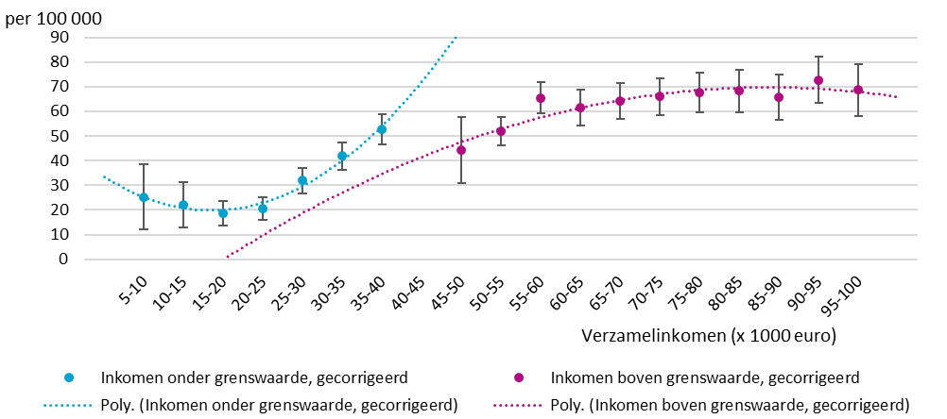

Vergelijking tussen Tabel 2 en Tabel 3
Uit zowel Tabel 2 als Tabel 3 is, onder bepaalde aannames een schatting gemaakt van het effect van de invoering van het 0%-tarief op het aandeel huishoudens onder de inkomensgrens dat een NWF-lening aanvraagt. Deze schattingen verschillen. Tabel 2 geeft een schatting voor alle inkomens onder de drempelwaarde. Voor de periode november 2021-februari 2022 is het geschatte effect dat 4 tot 10 extra NWF-aanvragen per 100 000 huishoudens, per maand. De schatting op basis van Tabel 3 en Figuur 3.3 is 4 tot 25 extra NWF-aanvragen per 100 000 huishoudens per maand, maar neemt enkel de huishoudens mee met een inkomen van 20-40 duizend euro. Ondanks het verschil in populatie hebben de betrouwbaarheidsintervallen een grote overlap. Dit betekent dat de schattingen elkaar aanvullen.

